Legenda
 |  |  | TABELA DE LOCAÇÃO (FÓTONS SANTA LARISSA 02)

 |  |  | REDE DE MÉDIA TENSÃO
 |  |  | COMPLEXO FOTOVOLTAICO BABILÔNIA CENTRO

 | LEGENDAS

 | TIPO DE LOCAÇÃO:
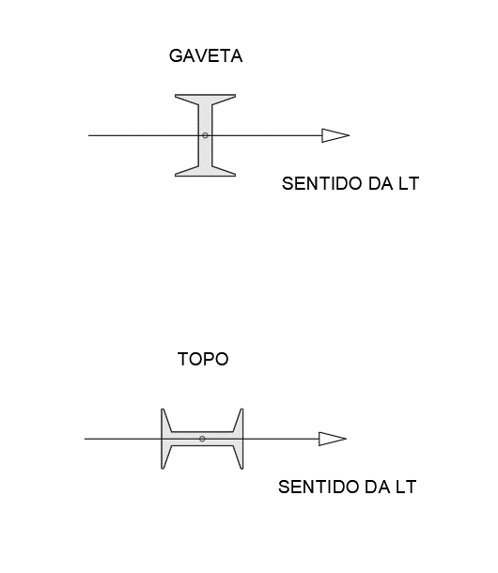

 |  |  |  | REV. | 0B
N° CLIENTE: |  | CDV-SBBC-EXE-RMT-ELM-LOC-PLN-002 |  | FOL.: 3 DE 4

